Plano
1. PLANO DE GERENCIAMENTO DE MUDANÇAS
O controle de mudanças do escopo consiste em influenciar os fatores que geram mudanças no mesmo, garantindo que qualquer alteração:
§ Seja discutida e combinada;
§ Seja planejada, executada e controlada de forma adequada.

Modificações no projeto podem ocorrer devido a uma variedade infinita de eventos. Como exemplo, podemos citar:
§ Aumento / Diminuição dos riscos do projeto;
§ Aumento / Diminuição do tempo do projeto;
§ Melhoria da qualidade dos entregáveis;
§ Melhoria do comprometimento com projeto;
§ Alteração de escopo;
§ Ou por outros motivos.
O Plano de Solicitação de Mudanças no Projeto será utilizado para qualquer modificação no plano de projeto que precise ser negociada, antes que seja levada adiante e colocada em prática.
Nenhuma alteração será executada antes que seja adequadamente estudada, documentada, formalmente solicitada e aprovada. Para que isso ocorra naturalmente durante o projeto, definimos abaixo neste plano os procedimentos a serem adotados.
O processo de alteração será seguido todas as vezes que uma modificação no Plano de Projeto for necessária. A ferramenta utilizada para estudar, documentar e formalizar o processo de alteração é a planilha de controle de Solicitações de Mudanças, que deverão ser armazenados juntos à documentação do projeto sob reponsabilidade do líder de projetos.
O objetivo do formulário é documentar integralmente o processo de alteração, identificar seu impacto, determinando a melhor abordagem para gerenciar a alteração e obter a aprovação de todas as partes afetadas antes de iniciar as ações necessárias para a alteração.
O fluxo de aceitação a seguir mostra graficamente quais são as etapas que devem ser seguidas:
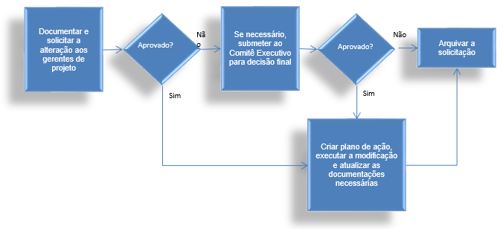

Todas as mudanças de escopo que impactarem em qualidade, custos e prazo de entrega do projeto deverão ser comunicados e aprovados pelo comitê executivo e controlados em planilha específica.

Solicitação de Mudança do projeto
Ferramenta utilizada: | Será utilizado o formulário de “Solicitação de Mudança”
Objetivo: | Descrever, documentar, analisar e aprovar (ou reprovar) mudanças no projeto.
Freqüência: | Todas as vezes que for necessário modificar o a linha de base de escopo, tempo, custos, qualidade, riscos, recursos, comunicação ou aquisições do projeto.
Responsável pela criação: | Requisitante da modificação, PMO ou líderes de Projeto. Obrigatoriamente, todo documento deve ser revisado pelo PMO antes da homologação dos envolvidos.
Forma de distribuição: | Impressa e assinada pelos devidos responsáveis indicados no documento.
Prazo de distribuição: | O prazo de criação e distribuição deve ser negociado entre os lideres de projeto assim que uma necessidade de modificação for detectada.
A quem comunicar: | Para o comitê executivo, caso seja necessário.
 | Para os envolvidos no projeto que serão impactados pela modificação solicitada.
Validação: | Os líderes de projeto deverão validar os documentos para que a mudança seja realizada. Caso não haja acordo entre os líderes de projeto, o processo de escalação deve ser seguido.
Armazenamento e disponibilidade: | O líder do projeto é responsável pelo armazenamento e disponibilidade destes documentos para entrega completa ao final do projeto.

